Instruções para usar a Planilha
Outros materiais relevantes

 | INSTRUÇÕES PARA UTILIZAÇÃO DA PLANILHA DE GESTÃO DE BENEFÍCIOS | 

 | Passo 1: Acesse a Aba "Valor a ser descontado" que está no rodapé desta planilha e preencha os campos que solicitam os nomes, cargos e número de dependentes de cada funcionário.

 | Passo 2: Ainda na mesma aba, adicione o valor do Salário Bruto de cada funcionário.

 | Passo 3: Acesse a Aba "Benefícios" e relacione todos os benefícios oferecidos ao funcionário. Deixe em branco os campos de benefícios que não são utilizados.

 | Passo 4: Acesse a Aba "ANEXOS - Tabela descontos" e verifique o campo de descontos em folha de pagamento do Vale-transporte, Vale-refeição e Plano de saúde e altere a porcentagem de acordo com a sua empresa. Se tiver dúvidas, procure o seu contador.

Outros materiais relevantes
Outros materiais relevantes

 | TESTE GRATUITO: Sua empresa domina a gestão de ponto avançada? |  | TOUR GRATUITO: Veja como funciona a plataforma Pontotel na prática!

 |  | 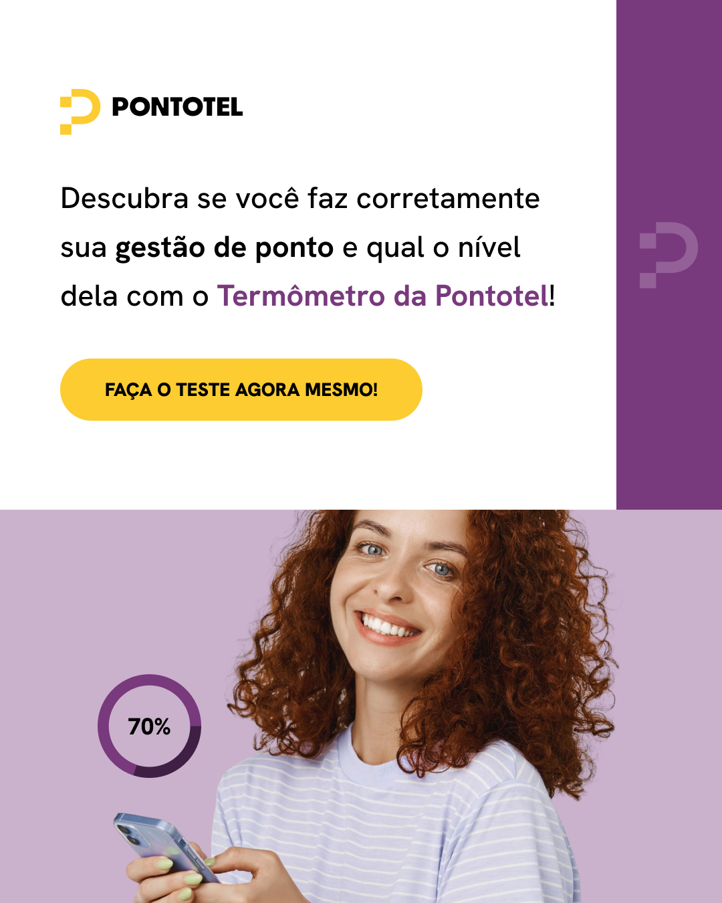 |  | 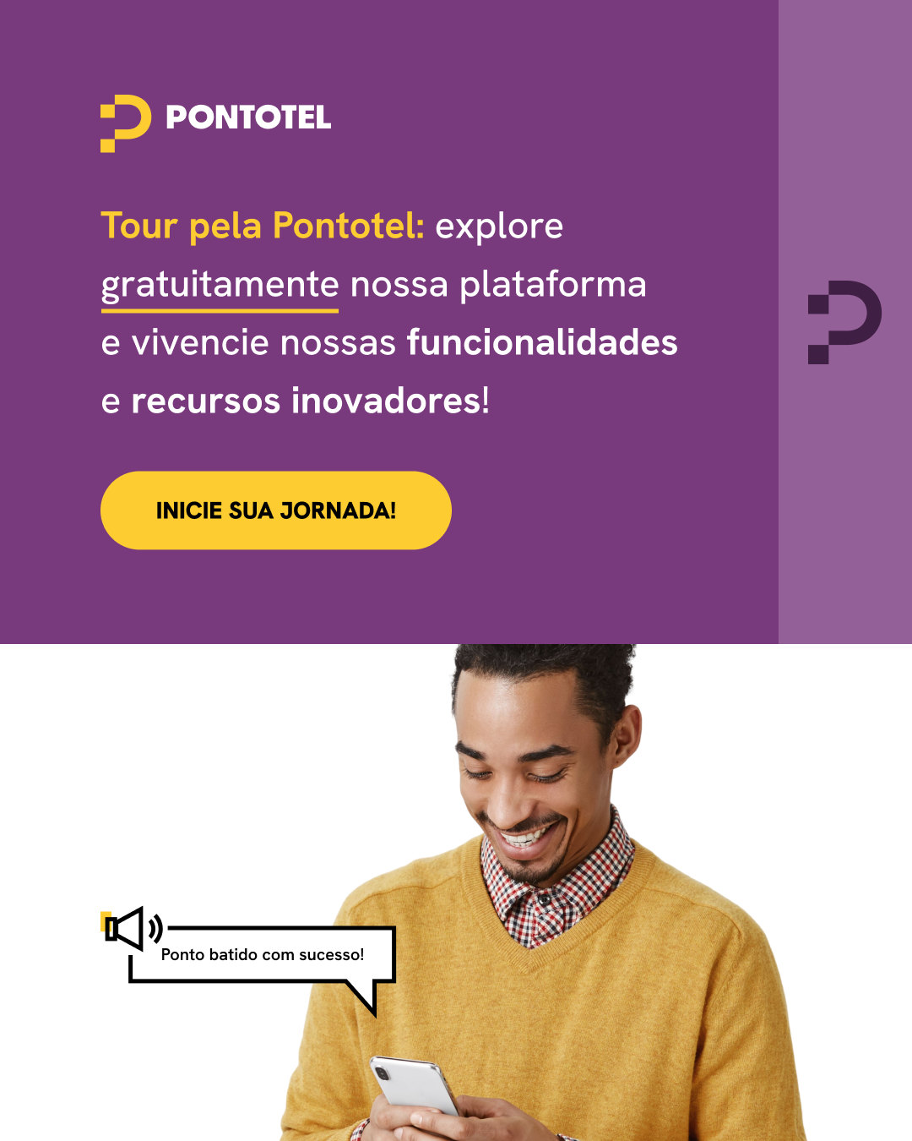 https://app.getdemo.com.br/s/pontotel?utm_source=material_rico&utm_medium=referral&utm_campaign=planilha-gestao-de-beneficios&utm_content=cta_tour

